定位路试专项
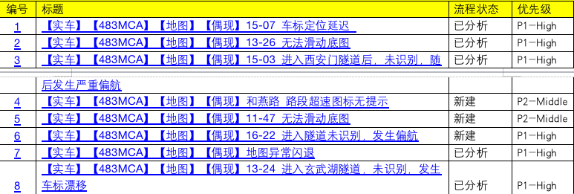
本次福特CX483MCA项目定位专项南京城市路测结论为：pass 详细测试情况如下： 路测总公里数2300KM，路测过程中出现5次定位问题（P0 0个，P1 5个）；误偏航3次； 具体表现如下：其中高架桥上发生误偏航0 次、高架下发生误偏航0次、隧道发生车标漂移1次、隧道误偏航2次、高速误偏航0次，普通道路误偏航0次，出现车标漂移0次、停车场（含地下无网络场景）定位错误0次、主动偏航绑路错误1次、定位滞后0次，launcher，仪表TBT信息显示一致，底图/道路/底图元素/显示异常0次，实时路况更新不及时0次，稳定性问题1次，路口放大图延时0次，路况放大图错误0次，仪表车速和导航车速不一致0次，语音引导错误/延迟0次，导航TBT信息错误0次 里程数：2300公里 总时长：总共70个小时 覆盖道路类型：高架桥、隧道、普通道路、快速路、山路、高速、环岛、停车场、立交、主辅路、桥梁、楼层密集处、二叉路、三岔路 测试结论：Pass 路网覆盖率：100% 路线： 1月3日 ：福特汽车研发中心-玄武湖隧道-江心洲-福特汽车研发中心 覆盖道路类型：高架、隧道、普通道路、二叉路、三叉路、环岛、桥梁、快速路、高速、主辅路 隧道：夹江隧道，行知路隧道，路西安门隧道，通济门隧道，九华山隧道，玄武湖隧道 高架：双桥门立交，双龙街立交桥，内环东线，新庄立交 桥梁：江心洲大桥 1月4日：福特汽车研发中心-仙林大学城-鼓楼医院-南京南站- -福特汽车研发中心 覆盖道路类型：高架、隧道、普通道路、二叉路、三叉路、环岛、桥梁、快速路、高速、主辅路，内部路 隧道：夹江隧道，西安门隧道，通济门隧道，九华山隧道，玄武湖隧道，江心洲夹江隧，行知路隧道 高架：双桥门立交，双龙街立交桥，内环东线 桥梁：江心洲大桥 1月5日：福特汽车研发中心-紫金山–玄武湖公园-九华山隧道-福特汽车研发中心 覆盖道路类型：高架、隧道、普通道路、二叉路、三叉路、环岛、高速、主辅路，内部路、山路 隧道：西安门隧道，通济门隧道，九华山隧道，玄武湖隧道 高架：双桥门立交，内环南线，双龙街立交桥，内环东线，新庄立交 1月6日：福特汽车研发中心-南京南站–夹江隧道-玄武湖隧道-福特汽车研发中心 覆盖道路类型：高架、隧道、普通道路、二叉路、三叉路、环岛、高速、主辅路，快速路、内部路、桥梁 隧道：夹江隧道，西安门隧道，通济门隧道，九华山隧道，玄武湖隧道 高架：双桥门立交，新庄立交，双龙街立交桥，内环东线 桥梁：江心洲大桥 1月8日：福特汽车研发中心-九华山隧道-玄武湖隧道-福特汽车研发中心 覆盖道路类型：高架、隧道、普通道路、二叉路、三叉路、环岛、高速、主辅路，内部路、 隧道：西安门隧道，通济门隧道，九华山隧道，玄武湖隧道，新模范马路隧道 高架：双桥门立交，双龙街立交桥，内环东线 1月9日：福特汽车研发中心-夹江隧道-扬子江隧道-玄武湖隧道-福特汽车研发中心 覆盖道路类型：高架、隧道、普通道路、二叉路、三叉路、环岛、高速、主辅路，内部路、桥梁、快速路 隧道：西安门隧道，通济门隧道，九华山隧道，玄武湖隧道、扬子江隧道 高架：双桥门立交，双龙街立交桥，内环东线 桥梁：江心洲大桥 1月10日：福特汽车研发中心-紫金山–玄武湖公园-仙林中心 -福特汽车研发中心 覆盖道路类型：高架、隧道、普通道路、二叉路、三叉路、环岛、高速、主辅路，内部路、山路 隧道：西安门隧道，通济门隧道，九华山隧道，玄武湖隧道 高架：双桥门立交，内环南线，双龙街立交桥，内环东线，新庄立交 1月11日：福特汽车研发中心-夹江隧道-扬子江隧道-玄武湖隧道-福特汽车研发中心 覆盖道路类型：高架、隧道、普通道路、二叉路、三叉路、环岛、高速、主辅路，快速路、内部路、桥梁 隧道：西安门隧道，通济门隧道，九华山隧道，玄武湖隧道、扬子江隧道 高架：双桥门立交，双龙街立交桥，内环东线 桥梁：江心洲大桥 1月12日：福特汽车研发中心-扬子江隧道-九华山隧道-福特汽车研发中心 覆盖道路类型：高架、隧道、普通道路、二叉路、三叉路、环岛、高速、主辅路，内部路 隧道：西安门隧道，通济门隧道，九华山隧道，玄武湖隧道、扬子江隧道 高架：双桥门立交，双龙街立交桥，内环东线，内环北线 1月13日：福特汽车研发中心-九华山隧道-玄武湖隧道-扬子江隧道-夹江隧道-福特汽车研发中心 覆盖道路类型：高架、隧道、普通道路、二叉路、三叉路、环岛、高速、主辅路，内部路、 隧道：西安门隧道，通济门隧道，九华山隧道，玄武湖隧道，新模范马路隧道 高架：双桥门立交，双龙街立交桥，内环东线 1月14日：福特汽车研发中心-玄武湖隧道-九华山隧道-夹江隧道-扬子江隧道福特汽车研发中心 覆盖道路类型：高架、隧道、普通道路、二叉路、三叉路、环岛、桥梁、快速路、高速、主辅路 隧道：夹江隧道，

